Como Utilizar
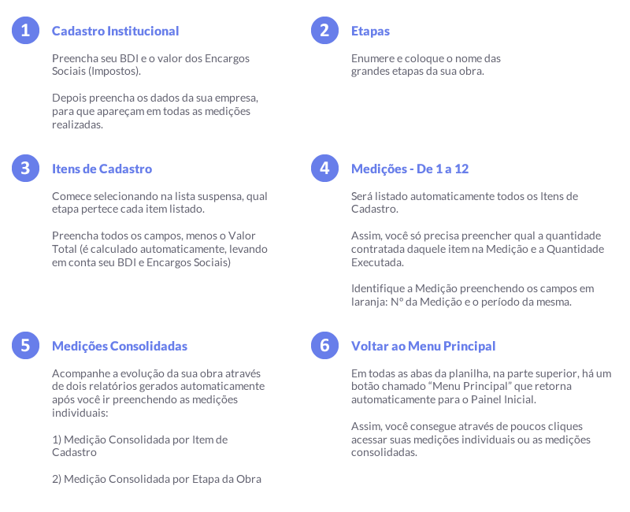
Em todas as abas da Planilha de Medição de Obras, preencha apenas os campos com fundo azul claro. Todos as outras informações são geradas automaticamente.

